상품제안서
테일러메이드 로켓볼즈 스피드 5구 (2pc) 골프공 5구 | 상품코드: F26161

 |  |  |  |  |  |  | 02-412-0044 | www.easy1.co.kr
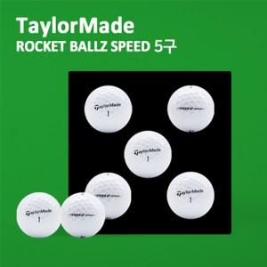

【상세/제작정보】

【인쇄/포장옵션】 | 전사 / 포장지포장

【공급단가】 | 수량 | 20~ | 50~ | 100~ | 300~ | 500~
*VAT별도 | 단가 | 12,500원 | 12,300원 | 12,000원 | 11,700원 | 11,500원

【상품 URL】 | http://www.easy1.co.kr/src/goods_detail.php?gdno=26161

